relacionamento entre tabelass
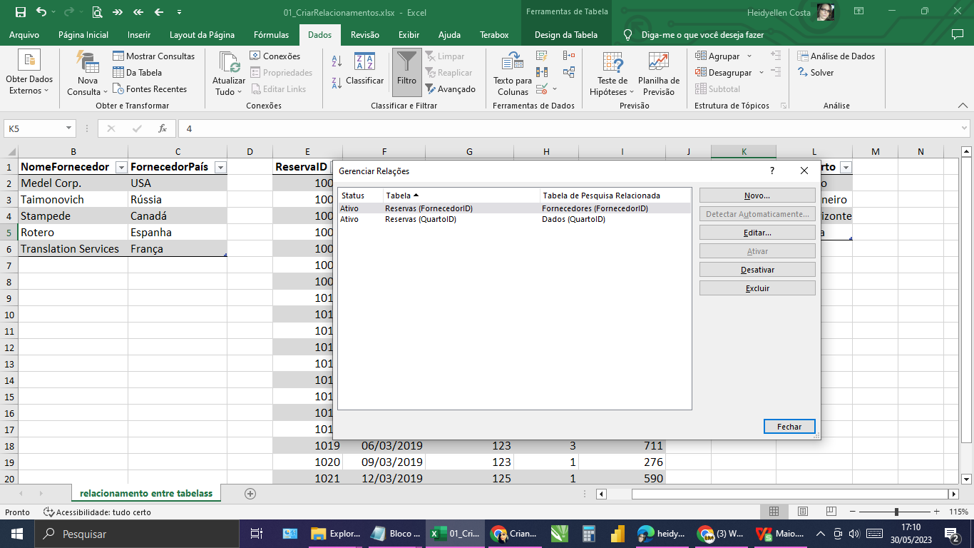
FornecedorID | NomeFornecedor | FornecedorPaís | ReservaID | DataReserva | FornecedorID | QuartoID | ValorReserva | QuartoID | TipoQuarto
123 | Medel Corp. | USA | 1003 | 2019-01-18 | 127 | 2 | 309 | 1 | São Paulo
124 | Taimonovich | Rússia | 1004 | 2019-01-21 | 125 | 3 | 598 | 2 | Rio de Janeiro
125 | Stampede | Canadá | 1005 | 2019-01-24 | 125 | 1 | 266 | 3 | Belo Horizonte
126 | Rotero | Espanha | 1006 | 2019-01-27 | 127 | 2 | 632 | 4 | Boa Vista
127 | Translation Services | França | 1007 | 2019-01-30 | 123 | 2 | 143
 |  |  | 1008 | 2019-02-02 | 124 | 4 | 776
 |  |  | 1009 | 2019-02-05 | 127 | 1 | 156
 |  |  | 1010 | 2019-02-08 | 125 | 1 | 590
 |  |  | 1011 | 2019-02-11 | 127 | 1 | 971
 |  |  | 1012 | 2019-02-14 | 125 | 4 | 218
 |  |  | 1013 | 2019-02-17 | 124 | 3 | 386
 |  |  | 1014 | 2019-02-20 | 126 | 4 | 139
 |  |  | 1015 | 2019-02-23 | 124 | 4 | 146
 |  |  | 1016 | 2019-02-26 | 126 | 4 | 631
 |  |  | 1017 | 29/02/2019 | 123 | 3 | 194
 |  |  | 1018 | 2019-03-03 | 126 | 4 | 721
 |  |  | 1019 | 2019-03-06 | 123 | 3 | 711
 |  |  | 1020 | 2019-03-09 | 123 | 1 | 276
 |  |  | 1021 | 2019-03-12 | 125 | 1 | 590
 |  |  | 1022 | 2019-03-15 | 125 | 4 | 814

